상품제안서
USB고급자개볼펜3종세트-8G | 상품코드: F00034

 |  |  |  |  |  |  | 02-412-0044 | www.easy1.co.kr
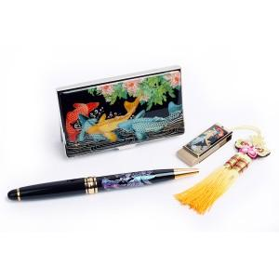

【상세/제작정보】 | 최소주문수량 100개 이하의 소량 주문은 3만원의 인쇄비용이 청구됩니다. 100개 이상 주문은 인쇄비용 및 선물포장비용이 무료입니다.

【인쇄/포장옵션】 | 레이저 / 포장지포장

【공급단가】 | 수량 | 100~ | 300~ | 500~ | 1,000~ | 3,000~
*VAT별도 | 8G | 34,200원 | 33,630원 | 32,770원 | 32,200원 | 31,350원
 | 16G | 35,400원 | 34,810원 | 33,920원 | 33,330원 | 32,450원
 | 32G | 37,800원 | 37,170원 | 36,220원 | 35,590원 | 34,650원

【상품 URL】 | https://dev.easy1.co.kr:443/src/goods_detail.php?gdno=34

